상품제안서
MPLUS 9V 12V PD 고속 충전 대용량 보조배터리 (30W) (30000mAh) | 상품코드: F22048

 |  |  |  |  |  |  | 02-412-0044 | www.easy1.co.kr
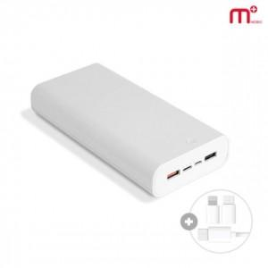

【상세/제작정보】

【인쇄/포장옵션】 | 레이저, 풀칼라 / 포장지포장

【공급단가】 | 수량 | 50~ | 100~ | 500~ | 1,000~ | 2,000~
*VAT별도 | 단가 | 30,540원 | 30,030원 | 29,270원 | 28,760원 | 28,000원

【상품 URL】 | https://dev.easy1.co.kr:443/src/goods_detail.php?gdno=22048

